상품제안서
아리랑 페리자개 OTG 시즌2+명함케이스+자개볼펜 SET (4GB~128GB) | 상품코드: F25484

 |  |  |  |  |  |  | 02-412-0044 | www.easy1.co.kr
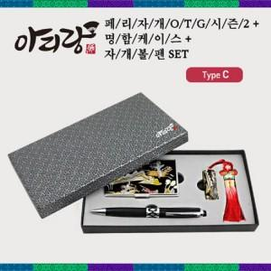

【상세/제작정보】

【인쇄/포장옵션】 | 레이저 / 싸바리케이스

【공급단가】 | 수량 | 50~ | 100~ | 500~ | 1,000~ | 2,000~
*VAT별도 | 8G | 33,600원 | 33,040원 | 32,200원 | 31,640원 | 30,800원
 | 16G | 36,000원 | 35,400원 | 34,500원 | 33,900원 | 33,000원
 | 32G | 40,800원 | 40,120원 | 39,100원 | 38,420원 | 37,400원
 | 64G | 48,000원 | 47,200원 | 46,000원 | 45,190원 | 44,000원

【상품 URL】 | https://easy1.co.kr:443/src/goods_detail.php?gdno=25484

